テストデータ
 | 社員情報テーブル：employee
テストケースNo | employeeID | employeeName | password | status | sex | epType | birthday | age | joinedDate | joinedTime | postCode | address | phoneNumber | authority | mailAdress | insertDate | updateDate | department | personNumber
No.1 | E001 | sasd | e10adc3949ba59abbe56e057f20f883e | 0 |  | 0 |  |  |  |  |  |  |  |  | e001@it-softtech.com

No2.社員リスト
社員情報テブール: employee

No.6ステータス
No.7性別
No.8タイプ

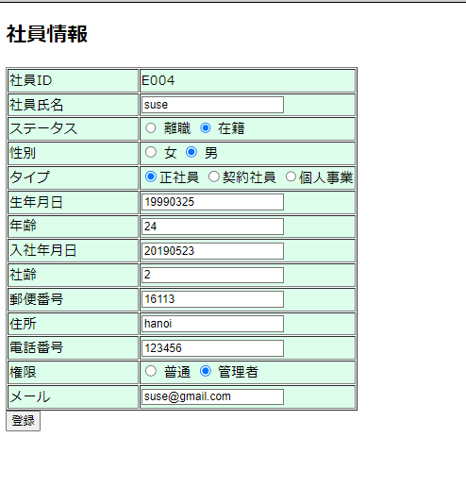
 | データ更新画面

 | No.12DB更新

No.18DB更新

データ新規画面
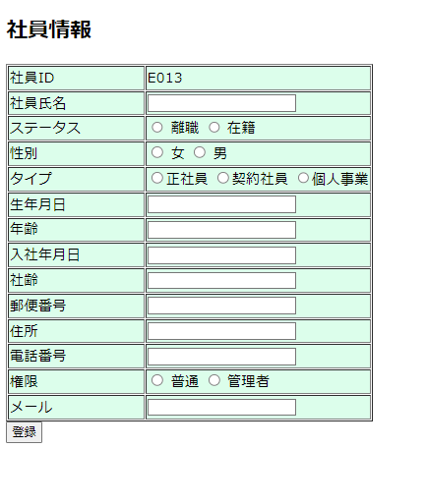

 | No.13DB新規

No.19DB新規

カバレッジ参照
C0：ステートメントカバレッジ
 | コードカバレッジの1つで、プログラムコード内部の命令文（ステートメント）全体のうち、テストを実施した割合を示す。
 | コード内のすべての命令文を少なくとも1回は実行するようにテストを設計する。

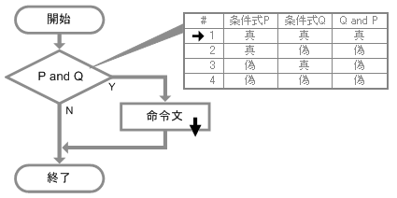
 | ステートメントカバレッジ

 | ステートメントカバレッジ
 | ステートメントカバレッジの達成基準は、与えられたプログラムの命令文を少なくとも1回テストすることと定義される。
 | 着目点は命令文で、コード中の命令文の総数を分母として、そのうちテスト実施（設計）したの数の総和を分子に計算を行うと
 | ステートメントカバレッジ（％）が得られる。

C1：ブランチカバレッジ
 | ブランチカバレッジは、分岐に着目したカバレッジです。
 | 全ての分岐の真/偽の経路を実行すれば100％になります。
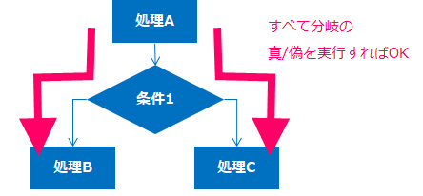

 | ステートメントカバレッジの場合、命令文に着目したカバレッジ基準ですので、if文においてelse側を省略している場合など、
 | コーディングされていない処理はテスト対象となりません。それに対し、ブランチカバレッジは、コーディングの有無に関係なく、
 | すべての分岐の真/偽を確認する必要があります。また、ブランチカバレッジが100%の時は、ステートメントカバレッジも
 | 100%になりますので、ブランチカバレッジは、ステートメントカバレッジより強度の強いカバレッジ基準と言えます。

C2：コンディションカバレッジ
 | コードカバレッジの1つで、テスト対象となるプログラムコード内部の条件文（コンディション）のすべての可能な結果（真偽）のうち、
 | テストを実施した割合を示す。コード内のすべての条件について、結果（真と偽の双方）が少なくとも1回は出力されるようにテストを
 | 設計する。PとQの2つ条件式からなる判定条件ならば、条件式Pでの「真／偽」と条件式Qでの「偽／真」がそれぞれ出力されればよい。

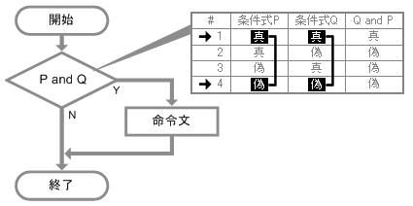

 | コンディションカバレッジ
 | コンディションカバレッジの達成基準は、与えられたプログラムのすべての入口と出口、および条件文の可能なすべての結果
 | を少なくとも1回テストすることと定義される。着目点は個々の条件文（条件式、単一条件、個別条件）で、複数の条件がAND
 | やORで結合されて判定文を構成してもこれらの判定は考慮しない。条件文は真と偽の2つの結果を持つので、コード中の条件文
 | の総数×2を分母として、そのうちテスト実施（設計）したの数の総和を分子に計算を行うとコンディションカバレッジ（％）が得られる。

